상품제안서
SJCAM 액션캠 SJ5000X ELITE | 상품코드: F17598

 |  |  |  |  |  |  | 02-412-0044 | www.easy1.co.kr
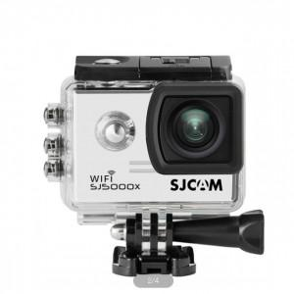

【상세/제작정보】

【인쇄/포장옵션】 | 레이저, 풀칼라 / 포장불가능

【공급단가】 | 수량 | 5~ | 10~ | 30~ | 50~ | 100~
*VAT별도 | 단가 | 175,740원 | 169,230원 | 162,720원 | 156,210원 | 152,310원

【상품 URL】 | https://easy1.co.kr:443/src/goods_detail.php?gdno=17598

